상품제안서
옵타움 벚꽃 스트리트 컬렉션 200ml 디퓨저 (퍼퓸향수증정) | 상품코드: S47055

 |  |  |  |  |  |  | 02-713-8555 | www.synergygift.co.kr
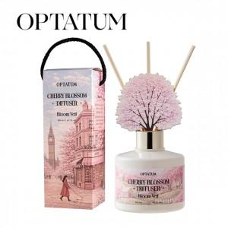 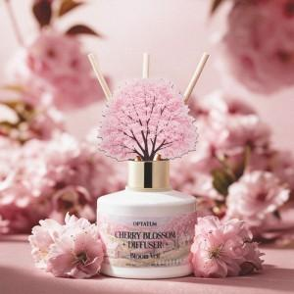 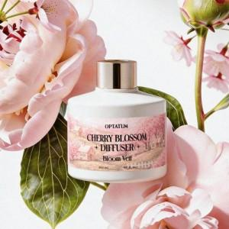

【상세/제작정보】

【인쇄/포장옵션】 | 스티커 / 포장불가능

【공급단가】 | 수량 | 20~ | 50~ | 100~ | 300~ | 500~
*VAT별도 | 단가 | 15,600원 | 14,760원 | 14,040원 | 13,680원 | 13,440원

【상품 URL】 | https://www.synergygift.co.kr:443/src/goods_detail.php?gdno=47055

